용역인건비 기준단가(23년기준)
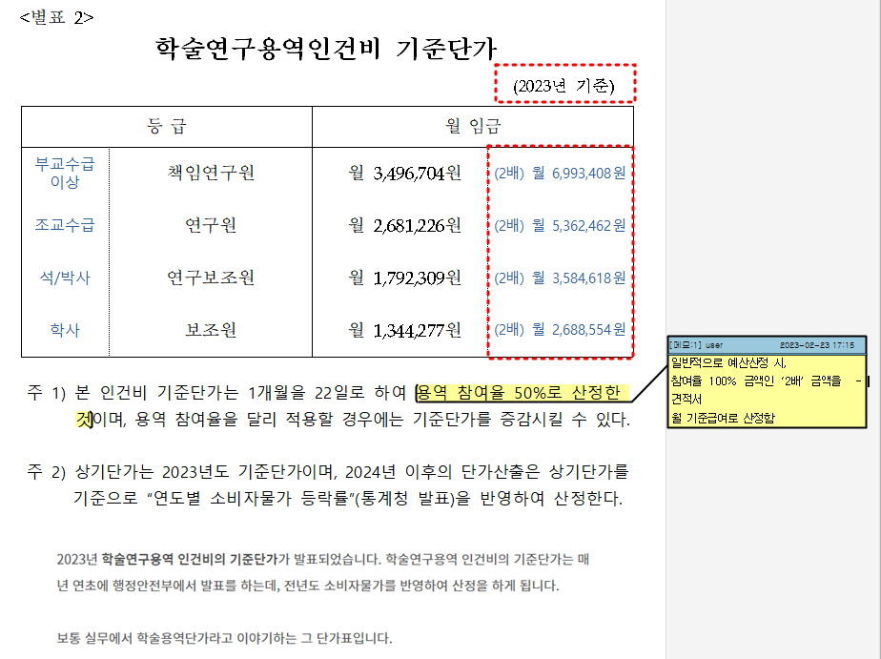
<본 자료는 2023년 기준임> - 해마다 변경됨(구글에서 검색 가능)

